Sheet1
所有要打印的单据全部都要打印备注的内容，备注的内容由用户制单时输入。
以下内容只作例子：

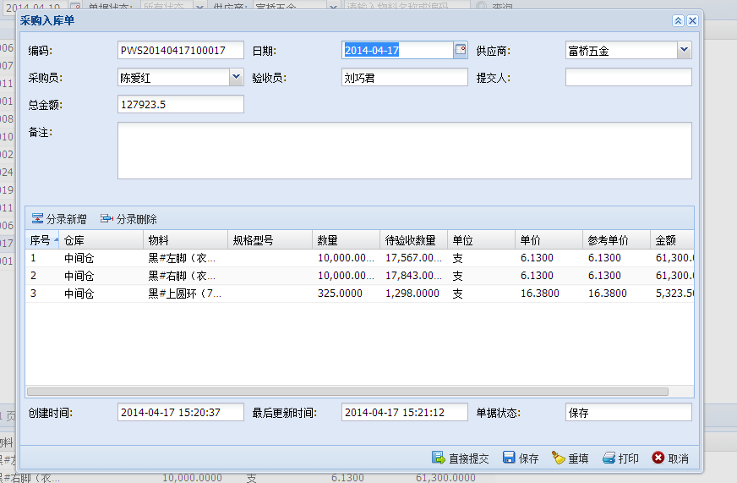

用户的备注内容在此输入

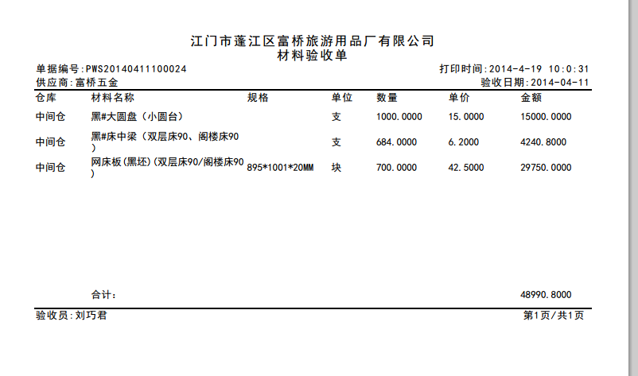

单据打印格式内没备注的打印位置：请设置在名字下方。

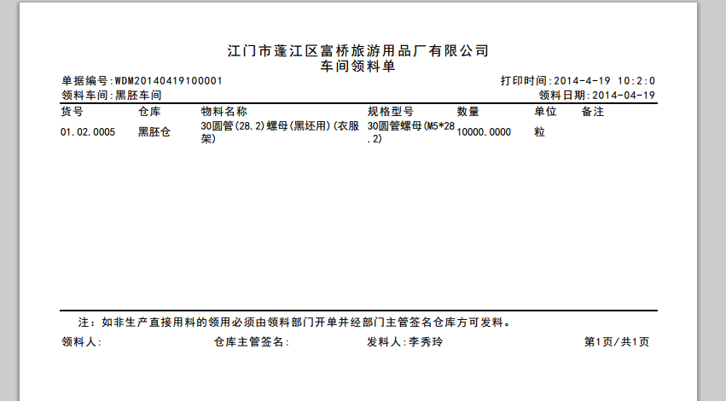

单据打印格式内有备注的打印位置：请设置在备注内。

